Blad1
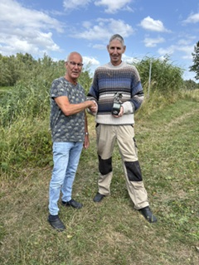
LITJENS BEKER 2026
1 | Theo Janssen | 52,020 | KG
2 | Jan Basten | 32,920 | KG
3 | Jeroen Bloemberg | 28,990 | KG
4 | Jos Bloemberg | 23,410 | KG
5 | Corrie Bloemberg | 3,290 | KG

